Excel F981 a Plataforma
Detalle - Ingreso de datos
Detalle - TXT

Informe de Jueces de la República sobre
Acreditamientos de Abogados en Procesos o Juicios


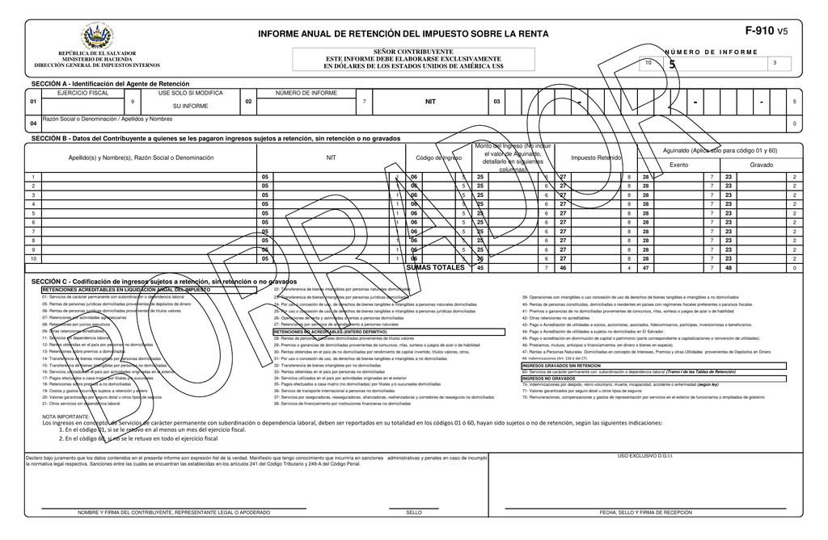



Código de colores:
 | = | Títulos
 | = | Vínculos
 | = | Ingresar datos
 | = | Fórmula, no tocar

Material preparado por: |  | ESTA VERSIÓN MANEJA:
MSc. Jonnathan Recinos |  | Hasta 250 registros

 |  |  | ¡Suscríbete para estar autorizado a usar esta herramienta!
 |  |  | Link al vídeo explicativo:

Detalle
Menú
Menú
DETALLE |  |  |  |  |  |  |  |  |  | 2020-01-01
INFORME DE NOTARIOS POR INSTRUMENTOS ANTE SUS OFICIOS

Nombre del Informante: |  |  | APOYA A JRECINOS PROFESIONAL YOUTUBE |  | N.I.T.: | 0614-111111-001-5
Año informado |  |  | 2020 |  | NRC: | 12345678-9

 |  |  |  |  |  |  |  |  |  |  |  | LISTAS DESPLEGABLES
I. CAPTURA DE DATOS: |  |  |  |  |  |  |  |  |  |  | II. TXT DETALLE:

Nº | Tipo de documento de identidad |  | Número de Identificación Tributaria o Número de Identificación Fiscal del país de Origen) NIT/NIF | NOMBRE DEL CONTRATANTE | Calidad en que actúa en el proceso |  | Número de Registro de Abogado | Abogado de servicio social |  |  | BLOC DE NOTAS | Tipo de documento de identidad
1 |  | 1. NIT | 0123-123456-123-1 | PEPITO EL DE LOS CHISTES |  | 1. Abogado Defensor | 9465 |  | 2. No |  | 1;01231234561231;PEPITO EL DE LOS CHISTES;1;9465;2 | 1. NIT
2 |  | 1. NIT | 01231234561232 | FULANO DE TAL |  | 2. Abogado Querellante | 9311 |  | 2. No |  | 1;01231234561232;FULANO DE TAL;2;9311;2 | 2. DUI
3 |  | 2. DUI | 0123-123456-123-1 | PEPITO EL DE LOS CHISTES |  | 3. Demandado | 9465 |  | 1. Si |  | 2;01231234561231;PEPITO EL DE LOS CHISTES;3;9465;1 | 3. Pasaporte/Carnet de Residencia
4 |  | 2. DUI | 01231234561232 | FULANO DE TAL |  | 4. Demandante | 9311 |  | 1. Si |  | 2;01231234561232;FULANO DE TAL;4;9311;1 | 4. Carnet de Minoridad
5 |  | 2. DUI | 0123-123456-123-1 | PEPITO EL DE LOS CHISTES |  | 1. Abogado Defensor | 9465 |  | 1. Si |  | 2;01231234561231;PEPITO EL DE LOS CHISTES;1;9465;1 | 5. Partida de Nacimiento
6 |  | 1. NIT | 01231234561232 | FULANO DE TAL |  | 1. Abogado Defensor | 9311 |  | 1. Si |  | 1;01231234561232;FULANO DE TAL;1;9311;1 | 6. No se posee documento
7 |  | 1. NIT | 0123-123456-123-1 | PEPITO EL DE LOS CHISTES |  | 1. Abogado Defensor | 9465 |  | 2. No |  | 1;01231234561231;PEPITO EL DE LOS CHISTES;1;9465;2
8 |  | 1. NIT | 01231234561232 | FULANO DE TAL |  | 1. Abogado Defensor | 9311 |  | 2. No |  | 1;01231234561232;FULANO DE TAL;1;9311;2
9 |  | 1. NIT | 0123-123456-123-1 | PEPITO EL DE LOS CHISTES |  | 1. Abogado Defensor | 9465 |  | 2. No |  | 1;01231234561231;PEPITO EL DE LOS CHISTES;1;9465;2 | Calidad en que actúa en el proceso
10 |  | 1. NIT | 01231234561232 | FULANO DE TAL |  | 1. Abogado Defensor | 9311 |  | 2. No |  | 1;01231234561232;FULANO DE TAL;1;9311;2 | 1. Abogado Defensor
11 |  | 1. NIT | 0123-123456-123-1 | PEPITO EL DE LOS CHISTES |  | 1. Abogado Defensor | 9465 |  | 2. No |  | 1;01231234561231;PEPITO EL DE LOS CHISTES;1;9465;2 | 2. Abogado Querellante
12 |  | 1. NIT | 01231234561232 | FULANO DE TAL |  | 1. Abogado Defensor | 9311 |  | 2. No |  | 1;01231234561232;FULANO DE TAL;1;9311;2 | 3. Demandado
13 |  | 1. NIT | 0123-123456-123-1 | PEPITO EL DE LOS CHISTES |  | 1. Abogado Defensor | 9465 |  | 2. No |  | 1;01231234561231;PEPITO EL DE LOS CHISTES;1;9465;2 | 4. Demandante
14 |  | 1. NIT | 01231234561232 | FULANO DE TAL |  | 1. Abogado Defensor | 9311 |  | 2. No |  | 1;01231234561232;FULANO DE TAL;1;9311;2
15 |  | 1. NIT | 0123-123456-123-1 | PEPITO EL DE LOS CHISTES |  | 1. Abogado Defensor | 9465 |  | 2. No |  | 1;01231234561231;PEPITO EL DE LOS CHISTES;1;9465;2
16 |  | 1. NIT | 01231234561232 | FULANO DE TAL |  | 1. Abogado Defensor | 9311 |  | 2. No |  | 1;01231234561232;FULANO DE TAL;1;9311;2 | Código abogado de servicio social
17 |  | 1. NIT | 0123-123456-123-1 | PEPITO EL DE LOS CHISTES |  | 1. Abogado Defensor | 9465 |  | 2. No |  | 1;01231234561231;PEPITO EL DE LOS CHISTES;1;9465;2 | 1. Si
18 |  | 1. NIT | 01231234561232 | FULANO DE TAL |  | 1. Abogado Defensor | 9311 |  | 2. No |  | 1;01231234561232;FULANO DE TAL;1;9311;2 | 2. No
19 |  | 1. NIT | 0123-123456-123-1 | PEPITO EL DE LOS CHISTES |  | 1. Abogado Defensor | 9465 |  | 2. No |  | 1;01231234561231;PEPITO EL DE LOS CHISTES;1;9465;2
20 |  | 1. NIT | 01231234561232 | FULANO DE TAL |  | 1. Abogado Defensor | 9311 |  | 2. No |  | 1;01231234561232;FULANO DE TAL;1;9311;2
21 |  | 1. NIT | 0123-123456-123-1 | PEPITO EL DE LOS CHISTES |  | 1. Abogado Defensor | 9465 |  | 2. No |  | 1;01231234561231;PEPITO EL DE LOS CHISTES;1;9465;2
22 |  | 1. NIT | 01231234561232 | FULANO DE TAL |  | 1. Abogado Defensor | 9311 |  | 2. No |  | 1;01231234561232;FULANO DE TAL;1;9311;2
23 |  | 1. NIT | 0123-123456-123-1 | PEPITO EL DE LOS CHISTES |  | 1. Abogado Defensor | 9465 |  | 2. No |  | 1;01231234561231;PEPITO EL DE LOS CHISTES;1;9465;2
24 |  | 1. NIT | 01231234561232 | FULANO DE TAL |  | 1. Abogado Defensor | 9311 |  | 2. No |  | 1;01231234561232;FULANO DE TAL;1;9311;2
25 |  | 1. NIT | 0123-123456-123-1 | PEPITO EL DE LOS CHISTES |  | 1. Abogado Defensor | 9465 |  | 2. No |  | 1;01231234561231;PEPITO EL DE LOS CHISTES;1;9465;2
26 |  | 1. NIT | 01231234561232 | FULANO DE TAL |  | 1. Abogado Defensor | 9311 |  | 2. No |  | 1;01231234561232;FULANO DE TAL;1;9311;2
27 |  | 1. NIT | 0123-123456-123-1 | PEPITO EL DE LOS CHISTES |  | 1. Abogado Defensor | 9465 |  | 2. No |  | 1;01231234561231;PEPITO EL DE LOS CHISTES;1;9465;2
28 |  | 1. NIT | 01231234561232 | FULANO DE TAL |  | 1. Abogado Defensor | 9311 |  | 2. No |  | 1;01231234561232;FULANO DE TAL;1;9311;2
29 |  | 1. NIT | 0123-123456-123-1 | PEPITO EL DE LOS CHISTES |  | 1. Abogado Defensor | 9465 |  | 2. No |  | 1;01231234561231;PEPITO EL DE LOS CHISTES;1;9465;2
30 |  | 1. NIT | 01231234561232 | FULANO DE TAL |  | 1. Abogado Defensor | 9311 |  | 2. No |  | 1;01231234561232;FULANO DE TAL;1;9311;2
31 |  | 1. NIT | 0123-123456-123-1 | PEPITO EL DE LOS CHISTES |  | 1. Abogado Defensor | 9465 |  | 2. No |  | 1;01231234561231;PEPITO EL DE LOS CHISTES;1;9465;2
32 |  | 1. NIT | 01231234561232 | FULANO DE TAL |  | 1. Abogado Defensor | 9311 |  | 2. No |  | 1;01231234561232;FULANO DE TAL;1;9311;2
...

Fin
Detalle - Ingreso de datos
Detalle - TXT

Informe de Jueces de la República sobre
Acreditamientos de Abogados en Procesos o Juicios

Código de colores:
 | = | Títulos
 | = | Vínculos
 | = | Ingresar datos
 | = | Fórmula, no tocar

Material preparado por: |  | ESTA VERSIÓN MANEJA:
MSc. Jonnathan Recinos |  | Hasta 250 registros

 |  |  | ¡Suscríbete para estar autorizado a usar esta herramienta!
 |  |  | Link al vídeo explicativo:

